画面イメージ
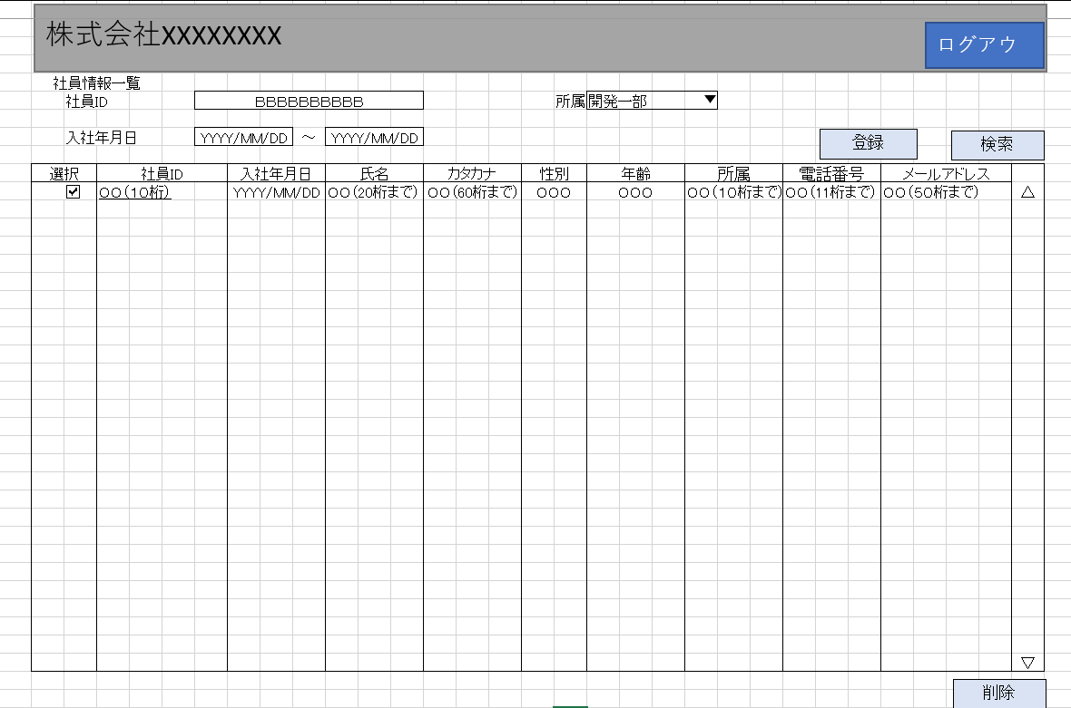
詳細設計書 | 論理名称 | K001 | システムID | KS | 改訂日 | 2023-04-07
 | 物理名称 | 社員情報一覧 | システム名称 | 勤怠管理システム | 改訂者 | チーム2

画面イメージ

IO関連
詳細設計書 |  | 論理名称 |  | K001 |  |  | システムID | KS |  | 改訂日 | 2023-04-07
 |  | 物理名称 |  | 社員情報一覧 |  |  | システム名称 | 勤怠管理システム |  | 改訂者 | チーム2

I/O関連図

社員情報一覧
ログイン
基本情報登録
 |  |  |  | ログインボタン |  |  |  |  | 追加ボタン

パラメータ一覧
No | 論理名称 |  | 物理名称 |  | I/O | 備考
1 | 社員ID |  | EMPLOYEE_ID |  | I
2 | 入社年月日 |  | JOIN_DATE
IもしくはOをにゅうりょくしてください
3 | 所属 |  | EMPLOYEE_DEPATMENTID
4
5
6
7
8
9
テーブル一覧
No | 論理名称 |  | 物理名称 |  | I/O | 備考
1 | T_EMPLOYEE |  | 社員情報 |  | I/O
2 | M_CODE |  | コードマスタ |  | I/O
3
4
5
6
7
8
9
ファイル一覧
No | 論理名称 |  | 物理名称 |  | I/O | 備考
1
2
3
4
5
6
7
8
9

イベント処理
詳細設計書 |  |  |  |  |  |  |  |  | 画面ID |  |  | K001 | システムID | KS | 改訂日 | 2023-04-07
 |  |  |  |  |  |  |  |  | 画面名称 |  |  | 勤怠実績一覧 | システム名称 | 勤怠管理システム | 改訂者 | チーム2

1.初期表示処理

 | 1.1.画面制御

 |  | 1.1.1.活性化制御

 |  |  |  | No | 項目名 |  |  |  |  |  | 活性化
 |  |  |  | 1 | 検索 |  |  |  |  |  | 活性
 |  |  |  | 2 | 登録 |  |  |  |  |  | 活性
 |  |  |  | 3 | 削除 |  |  |  |  |  | 活性
 |  |  |  | 4 | ログアウト |  |  |  |  |  | 活性
 |  |  |  | 5 | 選択チェックボックス |  |  |  |  |  | 活性

 | 1.2.社員情報一覧取得

 |  |  | 抽出項目
 |  |  |  | 社員ID
 |  |  |  | 入社年月日
 |  |  |  | 所属

 |  |  | テーブル
 |  |  |  | 社員情報 |  |  |  | T_EMPLOYEE

 |  |  | 抽出条件
 |  |  |  | select 社員ID，入社年月日，所属 from T_EMPLOYEE <where> <if test="社員ID!=null and name!=''"> 社員ID like '%' #{社員ID} '%' </if> <if test="所属!=null and 所属!=''"> and 所属 like '%' #{所属} '%' </if> <if test="left入社年月日!=null and left入社年月日!=''"> and left入社年月日 &gt; #{left入社年月日} </if> <if test="right入社年月日!=null and right入社年月日!=''"> and right入社年月日 &lt; #{right入社年月日} </if> </where>

 |  |  | 集約条件
 |  |  |  | なし

 |  |  | ソート順
 |  |  |  | 入社年月日

 | 1.3.画面ヘッダー編集

 |  |  | No | 項目名 |  |  |  |  |  | 活性化
 |  |  | 1 | ログアウト |  |  |  |  |  | 活性

 |  |  | 画面「閉じる」ボダン押下、ログイン画面表示する

1.4.登録ボタンクリック処理

 | ・基本情報登録画面へ遷移する。

 |  |  | 引数：
 |  |  |  | なし

1.5.検索ボタンクリック処理

 | ・検査結果は社員情報一覧で表示される。

 |  |  | 引数：
 |  |  |  | なし

1.6.削除ボタンクリック処理

 | 1.チェック

 |  | ①選択行チェック

 |  |  | １件も選択しない場合、エラーメッセージを表示する。

７－２の意味がありますか
 |  |  |  | メッセージ内容：
 |  |  |  |  | E0001 | 社員情報を選択してください。

 |  | ②削除確認

 |  |  | 削除確認メッセージを表示する。「はい」をクリックする場合、7-2処理へ。「いいえ」をクリックする場合、処理を中止する。

 |  |  |  | メッセージ内容：
 |  |  |  |  | E0002 |  | 選択した社員情報を削除してもよろしいですか。

 | 2.削除処理
物理削除ですか、論理削除ですか
 |  |  | ・選択した社員情報削除する。

1.7.ログアウトボタンクリック処理

 |  |  | ヘッダー「閉じる」ボダン押下、ログイン画面遷移する。

